Dresden 2025
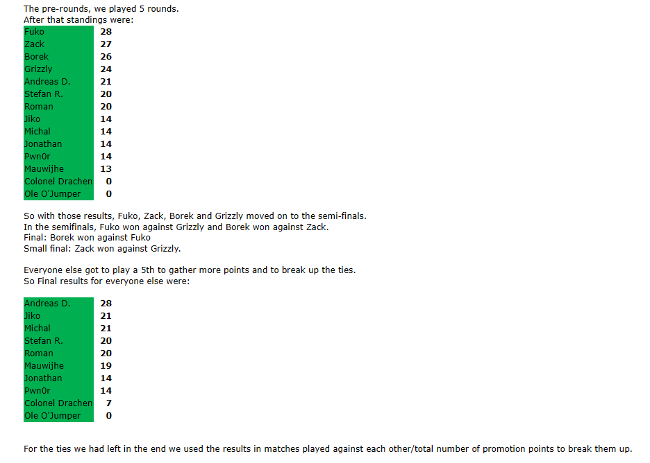
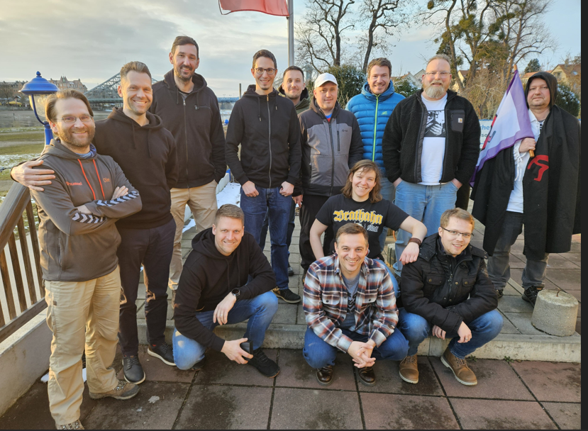
Name | Rank
Bořek | 1 | Bořek
Fuko | 2 | Fuko
Zack | 3 | Zack
Grizzly | 4 | Grizzly
Andreas DE | 5 | Andreas DE
Jiko | 6 | Jiko
Michal | 7 | Michal
Stefan DE | 8 | Stefan DE
Roman | 9 | Roman
Muawijhe | 10 | Muawijhe
Jonathan | 11 | #N/A
Pwn0r | 12 | #N/A
Tina DE | 13 | Tina DE
Ole O'Jumper | 14 | #N/A

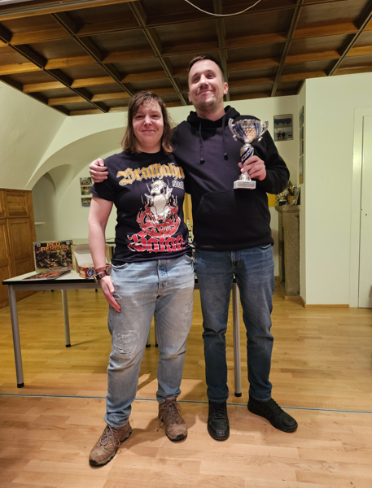
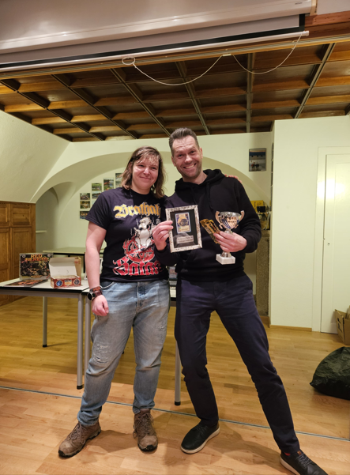
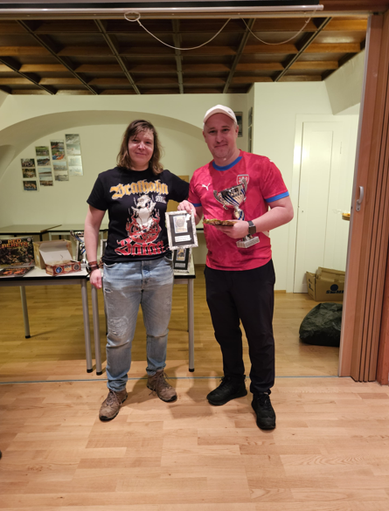

Prague open 2025
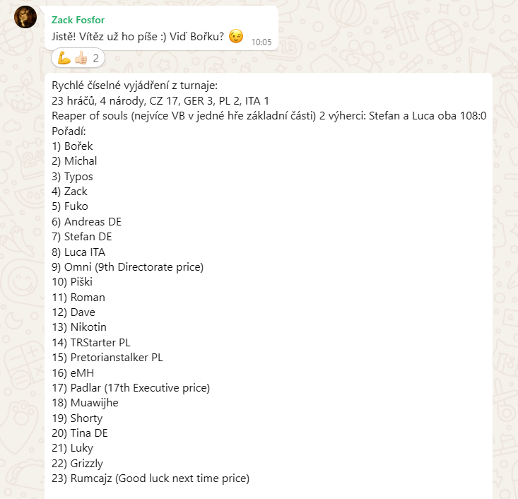
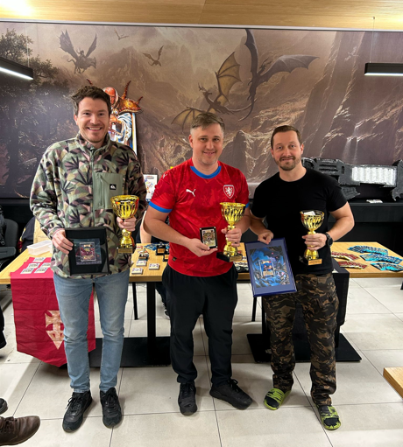
Name | Rank
Bořek | 1 | Bořek
Michal | 2 | Michal
Typos | 3 | Typos
Zack | 4 | Zack
Fuko | 5 | Fuko
Andreas DE | 6 | Andreas DE
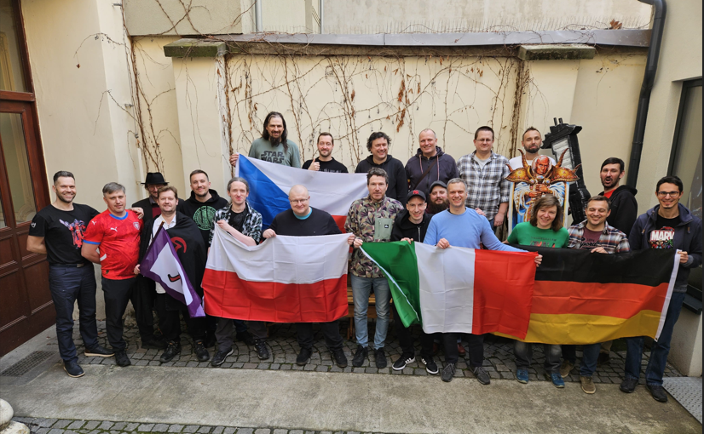
Stefan DE | 7 | Stefan DE
Luca ITA | 8 | Luca ITA
Omni | 9 | Omni
Piški | 10 | Piški
Roman | 11 | Roman
Dejf | 12 | Dejf
Nikotin | 13 | Nikotin
TRStarter PL | 14 | TRStarter PL
Pretorianstalker PL | 15 | Pretorianstalker PL
eMH | 16 | eMH
Padlar | 17 | Padlar
Muawijhe | 18 | Muawijhe
Shorty | 19 | Shorty
Tina DE | 20 | Tina DE
Luky | 21 | Luky
Grizzly | 22 | Grizzly
Rumcajz | 23 | Rumcajz

Milan 2025
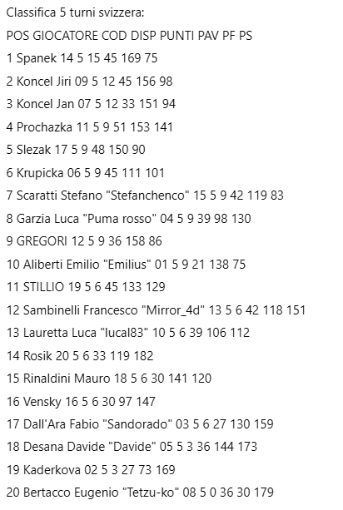
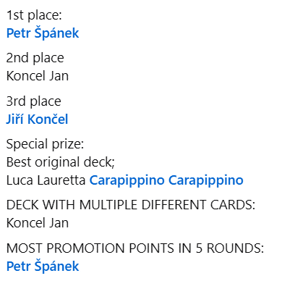
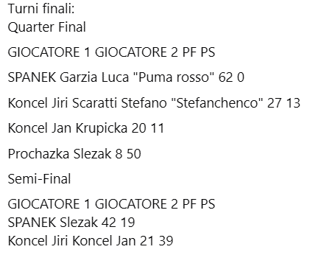
Name | Rank
Zack | 1 | Zack
Hoko | 2 | Hoko
Jiko | 3 | Jiko
Kubas | 4 | Kubas
RoPRo | 5 | RoPRo
Dejf | 0 | Dejf
Roman | 0 | Roman
Alča | 0 | Alča
Muawijhe | 0 | Muawijhe
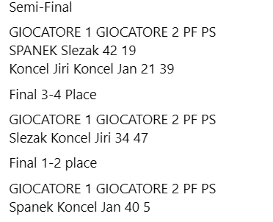

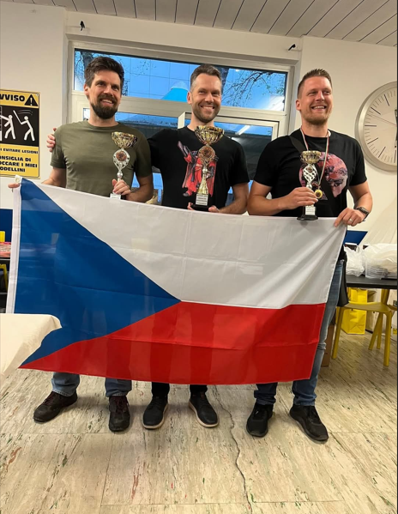
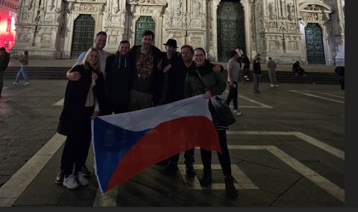

MČR25 2025
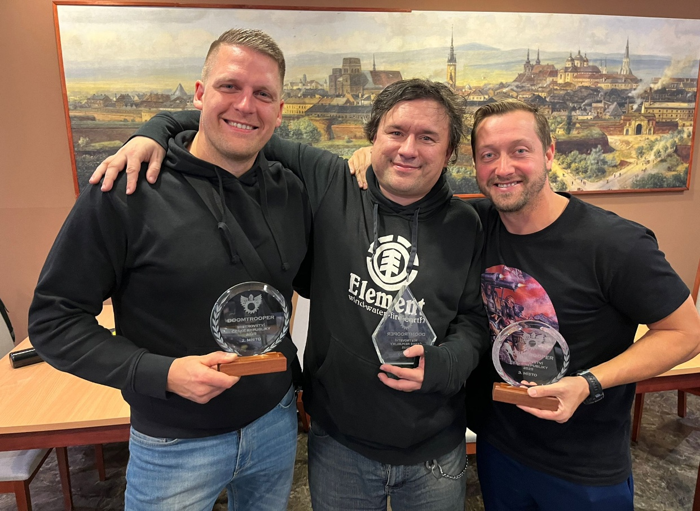
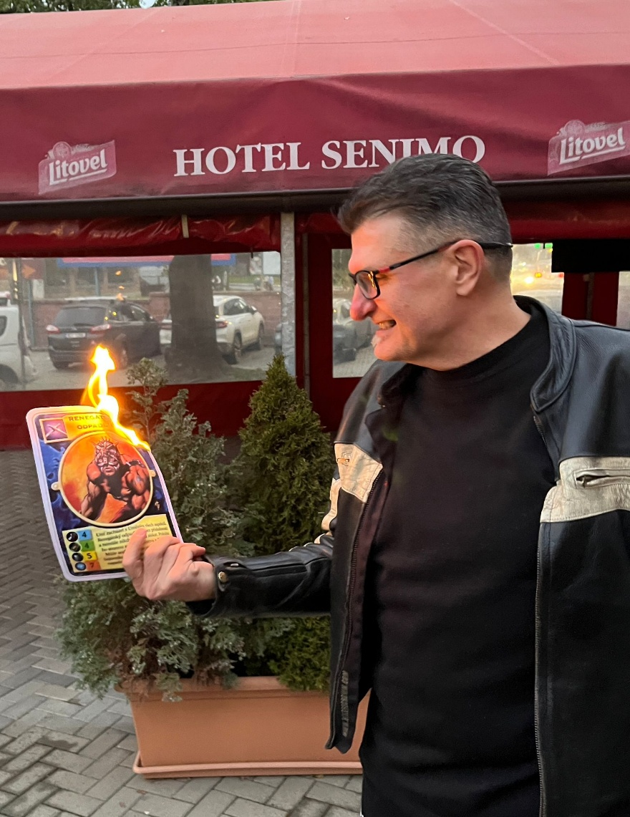
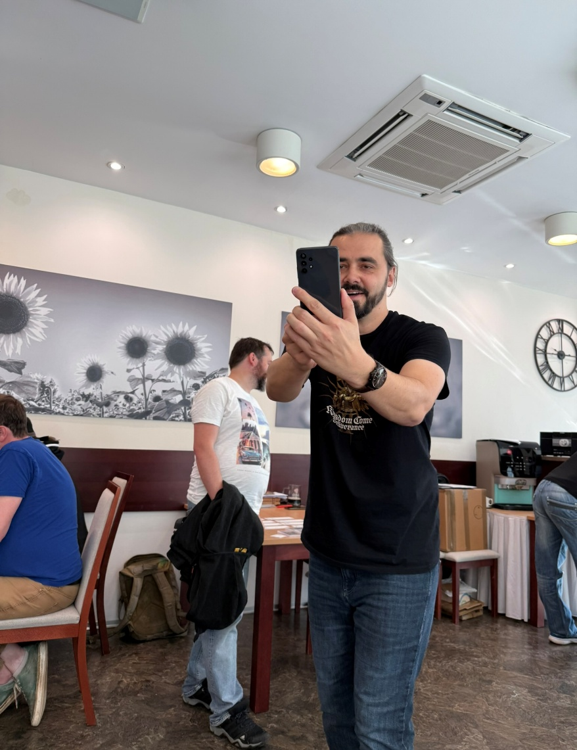
Omni | 1 | Omni
Jiko | 2 | Jiko
Typos | 3 | Typos
Fuko | 4 | Fuko
Arim | 5 | Arim
Michal | 6 | Michal
Nikotin | 7 | Nikotin
Kuprs | 8 | Kuprs
Bořek | 9 | Bořek
Honza | 10 | Honza
Mantraxxx | 11 | Mantraxxx
Dave | 12 | DaVe
Kach | 13 | Kach
Age | 14 | Age
Kubas | 15 | Kubas
Zack | 16 | Zack
Roman | 17 | Roman
Dejf | 18 | Dejf
Boras | 19 | Boras
I.V.O. | 20 | I.V.O.
Padlar | 21 | Padlar
Piški | 22 | Piški
Akki | 23 | Akki
Diego (Siegerson) | 24 | Diego (Siegerson)
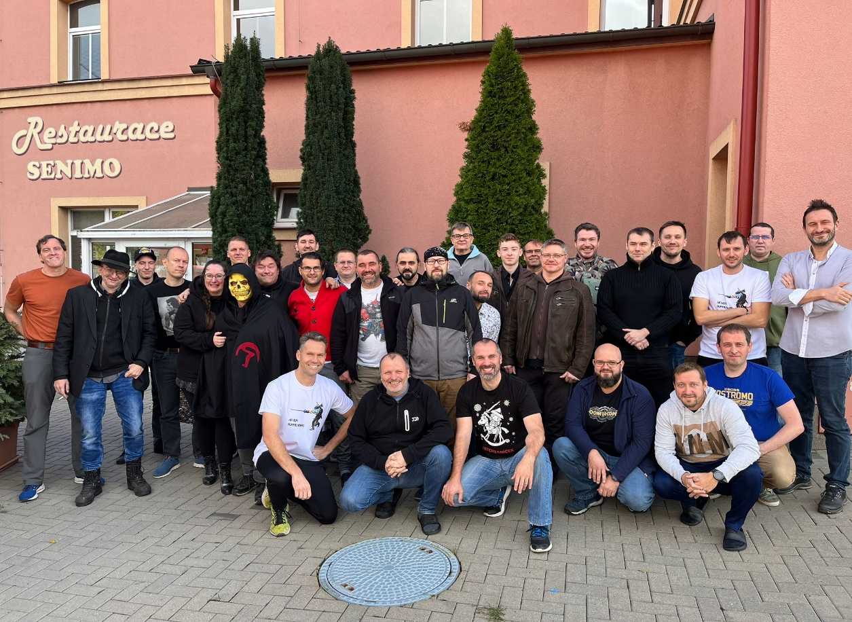
Grizzly | 25 | Grizzly
Šeďa | 26 | Šeďa
Muawijhe | 27 | Muawijhe
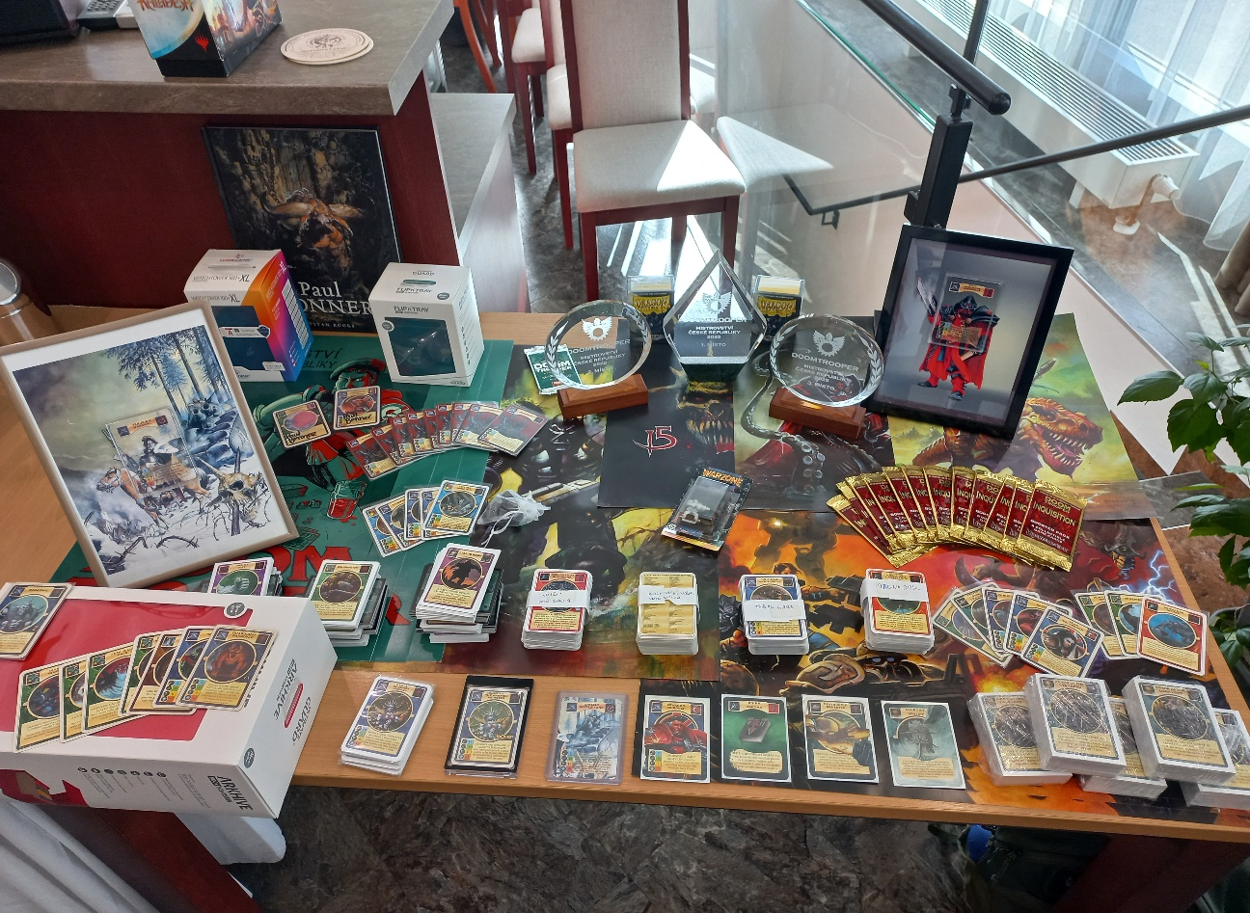
eMH | 28 | eMH
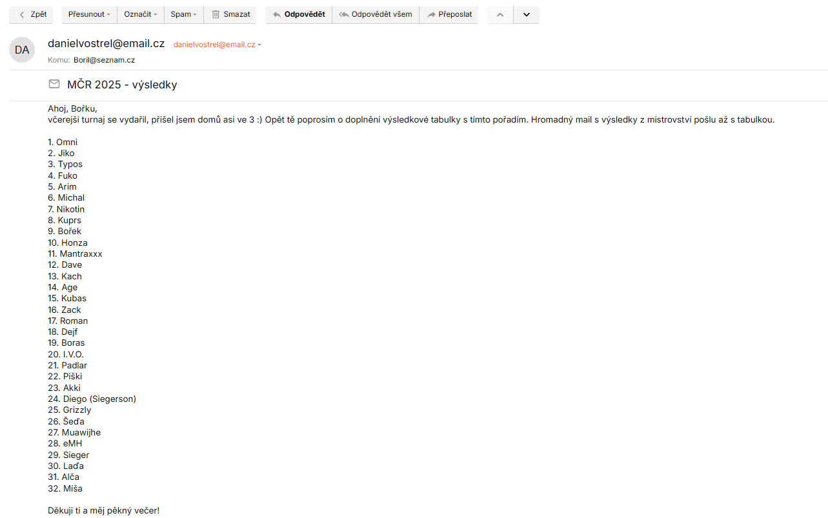
Sieger | 29 | Sieger
Laďa | 30 | Laďa
Alča | 31 | Alča
Míša | 32 | Míša

